글꼴
이름 | 소속 | 1분기 | 2분기 | 합계 | 순위 | 비교
김영희 | 영업1팀 | 40 | 42 | 82 | 1 | 증가
정소희 | 영업2팀 | 37 | 33 | 70 | 3 | 감소
이영욱 | 영업2팀 | 32 | 35 | 67 | 4 | 증가
2.1 글꼴, 셀 테두리 배경서식
01 글꼴 색상 지정하기
02 글자 색 진하게 및 글자 크기 키우기
03 셀의 배경 색상 설정하기
04 셀 테두리 설정하기
나순규 | 영업2팀 | 30 | 29 | 59 | 5 | 감소
최지훈 | 영업3팀 | 31 | 42 | 73 | 2 | 증가
박정호 | 영업1팀 | 28 | 30 | 58 | 6 | 증가

셀 맞춤서식적용
인사기록부

2.2 셀 맞춤 서식
셀맞춤 : 오른쪽/왼쪽/균등분할/선택영역의 가운데 맞춤/양쪽맞춤 ( 가로/세로)
들여쓰기
병합하기 : 병합하고 가운데 맞춤/전체방향/셀병합
01 셀에 병합하고 가운데 맞춤하기
02 셀에 전체 병합 설정하기
03 셀에 가로로 가운데 맞춤하기
한글 - 정렬 / 엑셀 - 맞춤
들여쓰기는 선택되어있는것에 따라 다르다
사번 | 성명 | 소속 | 직급 | 주소
B1011 | 송영호 | 영업부 | 상무 | 서울 중구 남대문로2가 1000
B1017 | 이상호 | 영업부 | 차장 | 대전 유성구 대정3동 98
B1029 | 조아라 | 영업부 | 대리 | 경기 용인시 기흥구 564
B1030 | 박철민 | 영업부 | 사원 | 서울 동대문구 제기동 1021
B1033 | 조민성 | 영업부 | 사원 | 경기 파주시 금촌동 451
G1013 | 김영보 | 총무부 | 부장 | 경기 평택시 대원동 123
G1023 | 이영민 | 총무부 | 과장 | 서울 성동구 옥수동 302
G1035 | 김초롱 | 총무부 | 사원 | 서울 광진구 구의2동 101
H1015 | 박경철 | 인사부 | 차장 | 경기 성남시 분당구 야탑동 230

셀 세로로 | 위쪽 | 가운데 | 아래쪽 | 텍스트 줄 바꿈 | 텍스트시계반대방향 | 병합하고 가운데 맞춤
셀 가로로 | 왼쪽 | 가운데 | 오른쪽 | 들여쓰기
 |  |  |  |  |  | 전체 병합
 |  |  |  |  |  | 전체 병합
 |  |  |  |  |  | 셀 병합

* | 여러 줄일 때 왼쪽과 오른쪽 끝을 맞추는 양쪽 맞춤 | 선택 영역의 가운데로 |  |  | 균등분할

 |  |  |  |  |  | 여러 줄일 때 왼쪽과 오른쪽 끝을 맞추는 양쪽 맞춤

 |  |  |  |  |  |  | <- 제일 마지막 줄은 왼쪽정렬 처럼 보임

 | 인사기록부

셀서식복사 및 제거
이름 | 소속 | 1분기 | 2분기 | 합계 | 순위 | 비교
김영희 | 영업1팀 | 40 | 42 | 82 | 1 | 증가
정소희 | 영업2팀 | 37 | 33 | 70 | 3 | 감소
이영욱 | 영업2팀 | 32 | 35 | 67 | 4 | 증가
나순규 | 영업2팀 | 30 | 29 | 59 | 5 | 감소
2.3 셀 서식 복사하기 및 제거하기
서식복사는?
서식지우기
지우기 : 빈칸을 포함하여 ctrl+D duplicate
최지훈 | 영업3팀 | 31 | 42 | 73 | 2 | 증가
박정호 | 영업1팀 | 28 | 30 | 58 | 6 | 증가

이름 | 소속
김영희 | 영업1팀
정소희 | 영업2팀
이영욱 | 영업2팀

통화형식_날짜서식
수입 | 지출 | 잔액
2000 | 12000 | -10000
[$-412] 우리나라 국가코드
2016-03-01 | 42431

 | 1:30:00
 | 2:30:00

숫자서식
실제 값 | 서식 #.## | 서식 0.00 | 서식 ???.? | 서식 ??0.0 | 서식 0.0 | 통화
123.577 | 123.58 | 123.58 | 123.6 | $123.6 | $123.6 | 123.58
78.5 | 78.5 | 78.50 | 78.5 | $78.5 | $78.5 | 78.50
120 | 120 | 120.00 | 120 | $120.0 | $120.0 | 120.00
0.97 | 0.97 | 0.97 | 1 | $1.0 | $1.0 | 0.97

유효숫자만 표시 #
유효숫자만 표시 ? 그러나 전체 자리를 맞춤
@"귀하" 텍스트 표준
양수;음수;0;텍스트
띄우기 -
영 -
채우기 서식코드 *
실제 값 | 서식 #,### | 서식 #,###,"천원" | 서식 #,###,,"백만원"
10000000 | 10백만원 | 10,000천원 | 10000000

실제 값 | 표시형식 결과 | 서식 코드
100 | 100명 | G/표준"명"
1,000 | 1000개 | G/표준"개"
10 | 총10명 | "총"G/표준"명
홍길동 | 홍길동 | @"귀하"

 | ₩1,000.00

견적
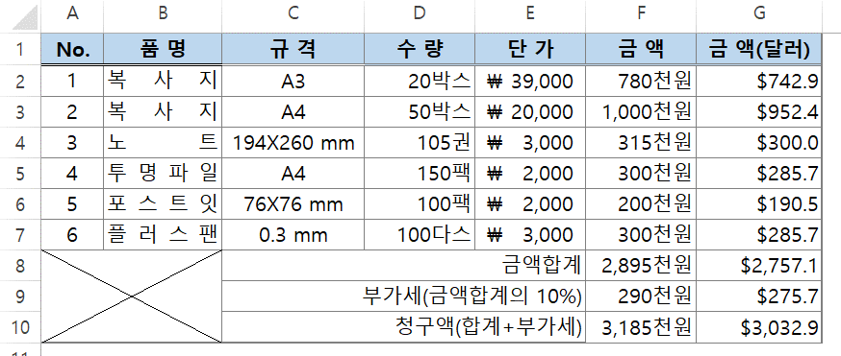
No. | 품 명 | 규 격 | 수 량 | 단 가 | 금 액 | 금 액(달러)
1 | 복사지 | A3 | 20박스 | ₩39,000 | 780천원 | $742.9
2 | 복사지 | A4 | 50박스 | ₩20,000 | 1,000천원 | $952.4
3 | 노트 | 194X260 mm | 105권 | ₩3,000 | 315천원 | $300.0
4 | 투명파일 | A4 | 150팩 | ₩2,000 | 300천원 | $285.7
5 | 포스트잇 | 76X76 mm | 100팩 | ₩2,000 | 200천원 | $190.5
6 | 플러스팬 | 0.3 mm | 100다스 | ₩3,000 | 300천원 | $285.7
 |  | 금액합계 |  |  | 2,895천원 | $2,757.1
 |  | 부가세(금액합계의 10%) |  |  | 290천원 | $275.7
 |  | 청구액(합계+부가세) |  |  | 3,185천원 | $3,032.9

